상품제안서
스탠리 클래식 캠프머그 709ml + 무릎담요+커버1P세트 | 상품코드: F32227

 |  |  |  |  |  |  | 02-412-0044 | www.easy1.co.kr
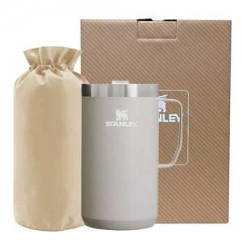

【상세/제작정보】 | <p><span style="font-size: 11pt;"><b>** 100개 미만인쇄</b></span></p><p><b><span style="font-size: 11pt;">&nbsp; &nbsp;- 100</span><span style="font-size: 11pt;">000원 별도 / 레이저</span></b></p><p><b style="font-size: 11pt;">&nbsp; &nbsp;- 200000원 별도 / 컬러필름인쇄</b></p><p><b style="font-size: 11pt;">** 포장지포장​- 개당 800원 별도​​</b></p><p><span style="font-size: 14.6667px;"><b>** 배송비- 한박스 8개 / 5500원별도</b></span><b style="font-size: 11pt;">​</b></p><p>&nbsp; &nbsp;</p><p><span style="font-size: 18pt;"><b>** 재고확인 필수!! 단품상담!! / 대량수량 전문!!!</b></span></p><p><b><br></b></p><p><span style="font-size: 18pt;"><b>&nbsp; &nbsp; 02) 412-0044 상담부탁드립니다</b></span>&nbsp;</p>

【인쇄/포장옵션】 | 레이저, 컬러필름인쇄 / 포장지포장

【공급단가】 | 수량 | 30~ | 50~ | 100~ | 300~ | 500~
*VAT별도 | 단가 | 59,370원 | 58,420원 | 57,000원 | 55,570원 | 54,620원

【상품 URL】 | https://dev.easy1.co.kr:443/src/goods_detail.php?gdno=32227

